ASCII字符集
★ | ASCII（American Standard Code for Information Interchange，美国信息交换标准代码）

 | 是基于拉丁字母的一套电脑编码系统。
 | 它主要用于显示现代英语，而其扩展版本EASCII则可以勉强显示其他西欧语言。
 | 它是现今最通用的单字节编码系统（但是有被Unicode追上的迹象），并等同于国际标准ISO/IEC 646。

★ | ASCII字符集

 | 主要包括控制字符（回车键、退格、换行键等）；可显示字符（英文大小写字符、阿拉伯数字和西文符号）。

★ | ASCII编码

 | 将ASCII字符集转换为计算机可以接受的数字系统的数的规则。
 | 使用7位（bits）表示一个字符，共128字符；
 | 但是7位编码的字符集只能支持128个字符，为了表示更多的欧洲常用字符对ASCII进行了扩展，ASCII扩展字符集使用8位（bits）表示一个字符，共256字符。
 | ASCII字符集映射到数字编码规则如下图所示

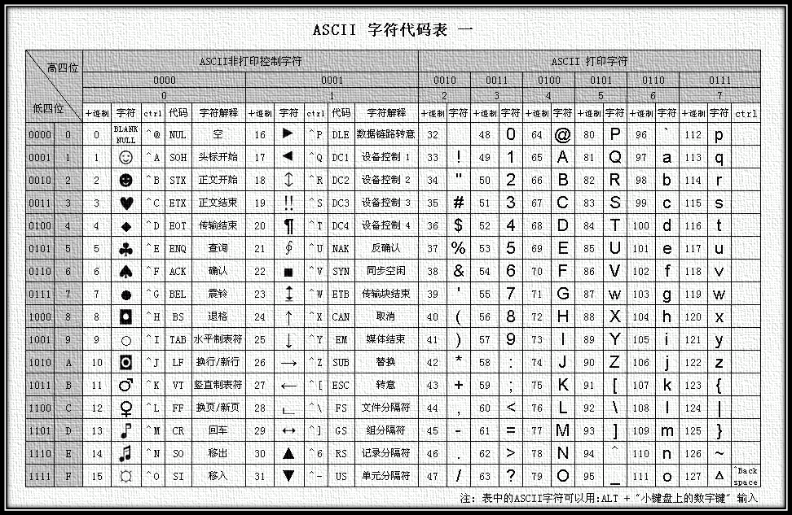
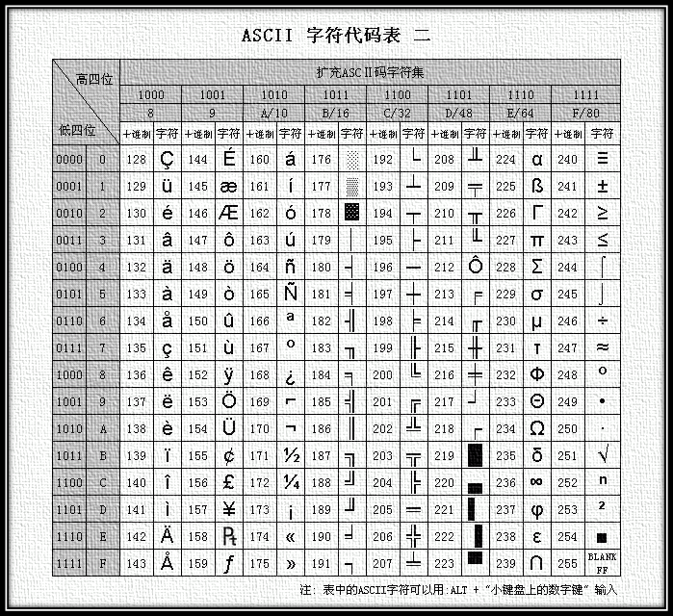

扩展ASCII编码表

 | ASCII的最大缺点是只能显示26个基本拉丁字母、阿拉伯数目字和英式标点符号
 | 因此只能用于显示现代美国英语（而且在处理英语当中的外来词如naïve、café、élite等等时，所有重音符号都不得不去掉，即使这样做会违反拼写规则）。
 | 而EASCII虽然解决了部份西欧语言的显示问题，但对更多其他语言依然无能为力。因此现在的苹果电脑已经抛弃ASCII而转用Unicode。

